学習指導案
科目名 |  |  | 情報システムのプログラミング |  | 担当者 |  |  | 実施日
単元名 |  |  | 情報システムの設計 |  |  |  | 5 | 時間目 | ／ | 8 | 時間数
主題 |  |  | 状態遷移図を利用した情報システムの制作
本時間の 学習目標 |  |  |  | 情報システムの状態の移り替わりを表現したモデルから、システムを構築する。

段階 | 分 | 内容・ねらい |  | 学習活動（指導内容） |  | 指導上の留意点・到達目標 |  |  |  |  | 評価
 |  |  |  |  |  |  |  |  |  |  | 評価計画 |  |  | 評価の場面・方法
 |  |  |  |  |  |  |  |  |  |  | 知 | 思 | 態
導入 | 5 | 本時活動のポイント説明 |  | ・モデル化をすることにより実際に設計する情報システムを作り始める前に、利用者と開発者の間で共通理解を得ることができることを理解する。 |  | ・本時の学習内容が情報システムのライフサイクルの一部であることを理解する。
 |  |  |  | ・利用者と開発者ではシステムの着眼点が違うことを知る。 ・本時までに学んできた情報システムのモデル化をもとに、システムを制作する技法について知る。
展開 | 10 | 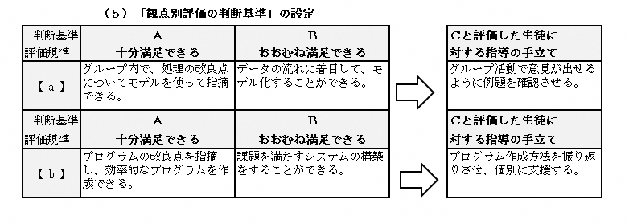 本時の課題を提示 状態遷移図の確認 |  | ・【課題】～飲食チェーン店のN円メニューを生成するプログラムを作成しよう～ ・課題をもとに状態遷移図を制作する。 ・グループで状態遷移図を確認し合い、課題を満たす仕様になっているか確認する。 ・グループごとに制作した状態遷移図について意見を出し合う。 |  | ・前時までの資料の振り返りをする。 ・隣の席やまわりと交流できるように声かけを行う。 |  |  |  |  | ② |  |  | 行動観察 ワークシート
 | 20 | デスクトップアプリケーションの制作 |  | ・各自がモデル化した内容をプログラミングする。 ・状態遷移図をもとにPythonを利用したデスクトップアプリケーションの制作を行う。 |  | ・モデル化した内容や選択したアルゴリズムに違いがあるため、個別に指導できるよう観察、助言を行う。 |  |  |  |  |  | ② |  | 行動観察 ワークシート
まとめ | 15 | 本時のまとめと予告 |  | ・課題が達成されたシステムを制作できたかグループで確認させ、グループでプログラムの改良や改善点がないか確認し合う。 ・次回の作業に向けた作業のまとめを行う。 |  | ・作業の進捗を見える化することで、次の作業が効率化されることを伝える。

 | 50

